税務住民課（土地・気象）
１ 土地・気象
（１）町域の変遷
年 月 日 |  | 事 項
1956-09-30 |  | 志太郡徳山村を榛原郡中川根村に編入
 |  | 榛原郡上川根村と志太郡東川根村が合併し本川根町誕生
1957-03-31 |  | 本川根町文沢地区を中川根村に編入
1962-04-01 |  | 榛原郡中川根村を中川根町とする
2005-09-20 |  | 榛原郡中川根町及び本川根町が合併し川根本町誕生

（２）位置・面積
東西 | 南北 | 面積 | 庁舎の位置
 |  |  | 東経 |  | 北緯 |  | 標高
約23km | 約40Km | 496.88ｋ㎡ | （本庁）
 |  |  | 138°04'54'' |  | 35°02'49'' |  | 229.6ｍ
 |  |  | （総合支所）
 |  |  | 138°08'27'' |  | 35°06'24'' |  | 318.118ｍ

（３）土地の地目別面積 |  |  |  |  |  |  |  | 単位：㎡
区分 | 総面積 | 田 | 畑 | 宅地 | 山林 | 原野 | 雑種他 | その他
令和２年 | 496,880,000 | 127,789 | 7,266,845 | 1,942,630 | 357,216,523 | 363,134 | 2,568,535 | 127,394,544
令和３年 | 496,880,000 | 127,789 | 7,298,905 | 1,943,324 | 357,167,423 | 363,679 | 2,581,468 | 127,397,412
令和４年 | 496,880,000 | 127,789 | 7,291,304 | 1,940,113 | 357,077,047 | 361,022 | 2,630,237 | 127,452,488
令和５年 | 496,880,000 | 127,789 | 7,287,949 | 1,933,513 | 356,520,055 | 362,226 | 2,641,576 | 128,006,892
令和６年 | 496,880,000 | 127,688 | 7,283,534 | 1,932,718 | 356,487,534 | 362,226 | 2,649,820 | 128,036,480
 |  |  |  |  |  | 資料：固定資産概要調書

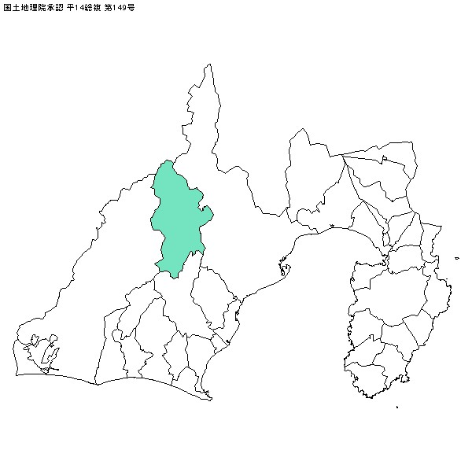

税務住民課（地区別世帯数・人口）
年齢
区分
区分
（３）地区別世帯数・人口 |  |  |  |  |  |  |  |  | 単位：人
 | 令和２年 |  | 令和３年 |  | 令和４年 |  | 令和５年 |  | 令和６年
 | 世帯数 | 人口 | 世帯数 | 人口 | 世帯数 | 人口 | 世帯数 | 人口 | 世帯数 | 人口
藤川 | 188 | 487 | 189 | 476 | 187 | 463 | 184 | 448 | 179 | 436
水川 | 95 | 230 | 87 | 195 | 88 | 186 | 86 | 178 | 84 | 174
尾呂久保 | 9 | 32 | 9 | 33 | 9 | 33 | 9 | 35 | 11 | 36
上長尾 | 130 | 369 | 129 | 355 | 124 | 334 | 122 | 324 | 127 | 322
高郷 | 160 | 383 | 157 | 379 | 159 | 373 | 159 | 373 | 156 | 354
八中 | 21 | 53 | 19 | 48 | 19 | 51 | 18 | 48 | 18 | 47
梅高 | 118 | 274 | 116 | 262 | 109 | 242 | 105 | 240 | 106 | 228
沼ノ平 | 1 | 2 | 1 | 2 | 1 | 1 | 1 | 1 | 1 | 1
下長尾 | 88 | 241 | 86 | 229 | 87 | 225 | 84 | 211 | 82 | 204
瀬平 | 52 | 145 | 51 | 140 | 51 | 137 | 51 | 133 | 48 | 122
久保尾 | 64 | 179 | 62 | 173 | 61 | 164 | 61 | 165 | 56 | 149
久野脇 | 95 | 270 | 91 | 253 | 89 | 242 | 88 | 240 | 87 | 225
地名 | 171 | 470 | 170 | 460 | 165 | 433 | 169 | 432 | 166 | 421
下泉 | 108 | 231 | 102 | 220 | 98 | 211 | 98 | 205 | 100 | 202
壱町河内 | 15 | 33 | 14 | 29 | 13 | 29 | 12 | 27 | 11 | 24
田野口 | 77 | 181 | 76 | 179 | 73 | 174 | 73 | 168 | 71 | 164
徳山 | 506 | 1,002 | 488 | 962 | 466 | 926 | 465 | 912 | 464 | 884
接岨 | 28 | 63 | 25 | 58 | 24 | 56 | 23 | 55 | 22 | 49
大間 | 27 | 45 | 29 | 45 | 31 | 46 | 36 | 51 | 36 | 49
奥泉 | 82 | 176 | 78 | 169 | 77 | 167 | 76 | 161 | 73 | 156
大谷 | 17 | 38 | 17 | 38 | 17 | 35 | 16 | 33 | 15 | 30
沢間 | 35 | 74 | 36 | 75 | 34 | 67 | 32 | 62 | 31 | 60
桑野山 | 42 | 95 | 40 | 90 | 43 | 101 | 42 | 101 | 41 | 96
平栗 | 10 | 29 | 10 | 27 | 10 | 27 | 10 | 26 | 10 | 24
寺馬 | 70 | 130 | 68 | 127 | 64 | 113 | 64 | 111 | 65 | 111
千頭西 | 52 | 125 | 57 | 133 | 56 | 127 | 55 | 121 | 55 | 116
千頭東 | 121 | 261 | 118 | 251 | 120 | 241 | 110 | 230 | 102 | 214
小長井 | 179 | 370 | 178 | 359 | 181 | 353 | 174 | 338 | 168 | 323
上岸 | 41 | 84 | 39 | 81 | 39 | 78 | 38 | 76 | 40 | 78
前山 | 13 | 35 | 13 | 34 | 13 | 34 | 13 | 33 | 13 | 30
田代 | 79 | 140 | 88 | 148 | 81 | 138 | 79 | 133 | 74 | 129
柳三 | 11 | 31 | 11 | 31 | 11 | 28 | 11 | 28 | 11 | 29
崎平 | 90 | 189 | 87 | 181 | 81 | 172 | 78 | 167 | 73 | 162
青部 | 58 | 123 | 57 | 118 | 56 | 116 | 57 | 116 | 56 | 111
坂京 | 20 | 40 | 20 | 38 | 19 | 35 | 19 | 34 | 17 | 32
洗富小幡 | 8 | 14 | 8 | 14 | 8 | 14 | 8 | 14 | 8 | 14
計 | 2,881 | 6,644 | 2,826 | 6,412 | 2,764 | 6,172 | 2,726 | 6,030 | 2,677 | 5,806

デジタル推進課（国調人口）
(５）国勢調査人口の推移
 | 人 口 |  |  |  | 世帯数 | 平均 世帯員数
 |  | 総 数 | 男 | 女
昭和40年 | 旧中川根町 | 9,871 | 4,897 | 4,974 | 2,039 | 4.84
 | 旧本川根町 | 7,048 | 3,575 | 3,473 | 1,538 | 4.58
昭和45年 | 旧中川根町 | 9,126 | 4,482 | 4,644 | 2,025 | 4.51
 | 旧本川根町 | 6,079 | 3,025 | 3,054 | 1,450 | 4.19
昭和50年 | 旧中川根町 | 8,576 | 4,162 | 4,414 | 2,036 | 4.21
 | 旧本川根町 | 5,363 | 2,708 | 2,655 | 1,407 | 3.81
昭和55年 | 旧中川根町 | 7,930 | 3,842 | 4,088 | 2,015 | 3.94
 | 旧本川根町 | 4,846 | 2,444 | 2,402 | 1,633 | 2.97
昭和60年 | 旧中川根町 | 7,622 | 3,692 | 3,930 | 2,005 | 3.80
 | 旧本川根町 | 4,280 | 2,145 | 2,135 | 1,483 | 2.89
平成２年 | 旧中川根町 | 7,141 | 3,458 | 3,683 | 1,956 | 3.65
 | 旧本川根町 | 3,985 | 2,016 | 1,969 | 1,432 | 2.78
平成７年 | 旧中川根町 | 6,857 | 3,367 | 3,490 | 1,974 | 3.47
 | 旧本川根町 | 3,830 | 1,984 | 1,846 | 1,447 | 2.65
平成12年 | 旧中川根町 | 6,431 | 3,167 | 3,264 | 1,947 | 3.30
 | 旧本川根町 | 3,354 | 1,671 | 1,683 | 1,241 | 2.70
平成17年 | 川根本町 | 8,988 | 4,408 | 4,580 | 3,057 | 2.94
平成22年 | 川根本町 | 8,074 | 3,946 | 4,128 | 2,986 | 2.70
平成27年 | 川根本町 | 7,192 | 3,532 | 3,660 | 2,883 | 2.49
令和２年 | 川根本町 | 6,206 | 3,055 | 3,151 | 2,639 | 2.35
 |  |  | 資料：国勢調査（各年10月１日現在）

人
 | 人口 | 世帯数
昭和40年 | 16919 | 3577
45年 | 15205 | 3475
50年 | 13939 | 3443
55年 | 12776 | 3648
60年 | 11902 | 3488
平成2年 | 11126 | 3388
7年 | 10687 | 3421
12年 | 9785 | 3188
17年 | 8988 | 3057
22年 | 8074 | 2986
27年 | 7192 | 2883
令和2年 | 6206 | 2639

デジタル推進課（国調人口２）
（６）国勢調査年齢（５歳階級）別人口 |  |  |  |  |  |  |  |  |  |  |  |  |  |  |  |  | 単位：人
 | 平成12年 |  |  |  |  |  | 平成17年 |  |  | 平成22年 |  |  | 平成27年 |  |  | 令和２年 |  |  | 年齢 | 男 | 女
 | 旧中川根町 |  |  | 旧本川根町 |  |  | 川根本町 |  |  | 川根本町 |  |  | 川根本町 |  |  | 川根本町 |  |  | 0～4歳 | 46 | 40
 | 総数 | 男 | 女 | 総数 | 男 | 女 | 総数 | 男 | 女 | 総数 | 男 | 女 | 総数 | 男 | 女 | 総数 | 男 | 女 | 5～9歳 | 71 | 83
総数 | 6,431 | 3,167 | 3,264 | 3,354 | 1,671 | 1,683 | 8,988 | 4,408 | 4,580 | 8,074 | 3,946 | 4,128 | 7,192 | 3,532 | 3,660 | 6,206 | 3,055 | 3,151 | 10～14歳 | 84 | 79
０～４ | 195 | 108 | 87 | 109 | 59 | 50 | 207 | 113 | 94 | 177 | 91 | 86 | 165 | 73 | 92 | 86 | 46 | 40 | 15～19歳 | 123 | 75
５～９ | 266 | 149 | 117 | 135 | 65 | 70 | 304 | 162 | 142 | 216 | 116 | 100 | 168 | 84 | 84 | 154 | 71 | 83 | 20～24歳 | 61 | 58
10～14 | 369 | 202 | 167 | 143 | 79 | 64 | 396 | 214 | 182 | 304 | 160 | 144 | 202 | 108 | 94 | 163 | 84 | 79 | 25～29歳 | 100 | 69
０～14 小計 | 830 | 459 | 371 | 387 | 203 | 184 | 907 | 489 | 418 | 697 | 367 | 330 | 535 | 265 | 270 | 403 | 201 | 202 | 30～34歳 | 97 | 96
15～19 | 286 | 136 | 150 | 126 | 65 | 61 | 376 | 199 | 177 | 303 | 172 | 131 | 219 | 127 | 92 | 198 | 123 | 75 | 35～39歳 | 99 | 102
20～24 | 208 | 113 | 95 | 99 | 71 | 28 | 240 | 125 | 115 | 182 | 90 | 92 | 165 | 89 | 76 | 119 | 61 | 58 | 40～44歳 | 143 | 100
25～29 | 236 | 122 | 114 | 135 | 74 | 61 | 310 | 176 | 134 | 245 | 133 | 112 | 217 | 111 | 106 | 169 | 100 | 69 | 45～49歳 | 146 | 121
30～34 | 259 | 131 | 128 | 139 | 76 | 63 | 329 | 188 | 141 | 302 | 170 | 132 | 232 | 116 | 116 | 193 | 97 | 96 | 50～54歳 | 193 | 166
35～39 | 318 | 155 | 163 | 167 | 91 | 76 | 379 | 193 | 186 | 305 | 164 | 141 | 264 | 155 | 109 | 201 | 99 | 102 | 55～59歳 | 230 | 220
40～44 | 363 | 192 | 171 | 184 | 102 | 82 | 463 | 231 | 232 | 380 | 199 | 181 | 288 | 157 | 131 | 243 | 143 | 100 | 60～64歳 | 292 | 236
45～49 | 399 | 204 | 195 | 200 | 111 | 89 | 550 | 292 | 258 | 439 | 222 | 217 | 365 | 199 | 166 | 267 | 146 | 121 | 65～69歳 | 295 | 266
50～54 | 461 | 243 | 218 | 234 | 137 | 97 | 590 | 312 | 278 | 552 | 299 | 253 | 461 | 243 | 218 | 359 | 193 | 166 | 70～74歳 | 328 | 295
55～59 | 401 | 194 | 207 | 226 | 102 | 124 | 699 | 375 | 324 | 575 | 303 | 272 | 546 | 298 | 248 | 450 | 230 | 220 | 75～79歳 | 221 | 294
60～64 | 540 | 242 | 298 | 269 | 123 | 146 | 629 | 300 | 329 | 686 | 371 | 315 | 578 | 306 | 272 | 528 | 292 | 236 | 80～84歳 | 226 | 337
15～64小計 | 3,471 | 1,732 | 1,739 | 1,779 | 952 | 827 | 4,565 | 2,391 | 2,174 | 3,969 | 2,123 | 1,846 | 3,335 | 1,801 | 1,534 | 2,727 | 1,484 | 1,243 | 85歳以上 | 300 | 514
65～69 | 606 | 298 | 308 | 350 | 159 | 191 | 783 | 354 | 429 | 603 | 277 | 326 | 668 | 366 | 302 | 561 | 295 | 266
70～74 | 639 | 318 | 321 | 329 | 157 | 172 | 899 | 422 | 477 | 736 | 332 | 404 | 566 | 261 | 305 | 623 | 328 | 295
75～79 | 408 | 176 | 232 | 255 | 110 | 145 | 840 | 392 | 448 | 794 | 365 | 429 | 653 | 278 | 375 | 515 | 221 | 294
80～84 | 266 | 112 | 154 | 143 | 50 | 93 | 551 | 219 | 332 | 690 | 295 | 395 | 661 | 284 | 377 | 563 | 226 | 337
85～ | 211 | 72 | 139 | 111 | 40 | 71 | 443 | 141 | 302 | 584 | 186 | 398 | 773 | 276 | 497 | 814 | 300 | 514
65歳以上 | 2,130 | 976 | 1,154 | 1,188 | 516 | 672 | 3,516 | 1,528 | 1,988 | 3,407 | 1,455 | 1,952 | 3,321 | 1,465 | 1,856 | 3,076 | 1,370 | 1,706
不詳 | - | - | - | - | - | - | - | - | - | 1 | 1 | 0 | 1 | 1 | 0 | - | - | -
 |  |  |  |  |  |  |  |  |  |  |  |  | 資料：国勢調査（各年10月１日）

デジタル推進課（学調１）
８ 教育・文化
（１）学校教育
ア．小学校学級数・児童数及び教員数等の推移 |  |  |  |  |  |  | 単位：人・校 |  | 児童・生徒数
区 分 | 児童数 |  |  | 学級数 | 教員数 | 教員1人 当たり 児童数 | 学校数 | 令和2年度 | 289
 | 総 数 | 男 | 女 |  |  |  |  | 令和3年度 | 280
令和２年度 | 188 | 91 | 97 | 24 | 36 | 5.2 | 4 | 令和4年度 | 273
令和３年度 | 188 | 94 | 94 | 23 | 35 | 5.3 | 4 | 令和5年度 | 261
令和４年度 | 180 | 83 | 97 | 22 | 36 | 5.0 | 4 | 令和6年度 | 248
令和５年度 | 167 | 76 | 91 | 15 | 21 | 8.0 | 4

イ．中学校学級数・生徒数及び教員数等の推移 |  |  |  |  |  |  | 単位：人・校
区 分 | 生徒数 |  |  | 学級数 | 教員数 | 教員1人 当たり 児童数 | 学校数
 | 総 数 | 男 | 女
令和２年度 | 101 | 54 | 47 | 8 | 24 | 4.2 | 2
令和３年度 | 92 | 40 | 52 | 7 | 23 | 4.0 | 2
令和４年度 | 93 | 49 | 44 | 7 | 23 | 4.0 | 2
令和５年度 | 94 | 49 | 45 | 8 | 24 | 3.9 | 2

ウ．義務教育学校学級数・生徒数及び教員数等の推移 |  |  |  |  |  |  | 単位：人・校
区 分 | 児童・生徒数 |  |  | 学級数 | 教員数 | 教員1人 当たり 児童数 | 学校数
 | 総 数 | 男 | 女
令和６年度 | 248 | 124 | 124 | 23 | 56 | 4.4 | 2
 |  |  |  |  |  |  | ※令和6年4月、学校再編により町内の小学校及び中学校を改組し、義務教育学校として設置。

 |  |  |  |  |  |  | ※令和2年度から令和5年度までの数値は小学校児童数と中学校生徒数の合算値

行政組織図
 |  |  | 令和７年度 行 政 組 織 図 （令和7年4月1日施行）

町議会 |  | 議会事務局

監査委員 |  | 監査委員事務局 |  | （議会事務局兼務）

 |  | 会計課 |  |  | 出納室 | 現金の収納、決算の調整、県収入証紙販売、工事関係検査

町長 | 副町長 | 総務課 |  |  | 行政庶務室 | 総務、人事給与、秘書、行革、選挙管理委員会、自治会、総合支所管理

 |  |  |  |  | 財務管理室 | 予算編成、財政計画、財産管理、入札契約

 |  | 危機管理課 |  |  | 危機管理室 | 地域防災、消防、交通安全、自衛官募集

 |  | 経営戦略課 |  |  | まちづくり 推進室 | 総合計画、過疎計画、地方創生、土地利用、美しい村連合、千年の学校、ふるさと納税

 |  |  |  |  | 定住・移住 推進室 | 定住・移住促進、空き家利活用、結婚支援、地域おこし協力隊

 |  | デジタル推進課 |  |  | デジタル推進室 | DX推進、広報広聴、シティプロモーション、ネットワーク管理、統計

 |  | 税務住民課 |  |  | 税務室 | 住民税、国民健康保険税、固定資産税、法人町民税等諸税の課税、徴収、税証明

 |  |  |  |  | 戸籍住民室 | 戸籍窓口、住民基本台帳、国民健康保険、国民年金、後期高齢者医療、総合支所窓口

 |  | くらし環境課 |  |  | 環境政策室 | 環境基本計画、地球温暖化対策、町営バス、大井川の環境

 |  |  |  |  | 生活環境室 | 水道、公営住宅、生活環境（ゴミ・し尿）、廃棄物等処理、公害、火葬、動物愛護
...
総合支所
 | 教育長
...

各課（イラストで見る統計）
イラストでみる統計

人口密度 | 家族 | 転入 | 転出

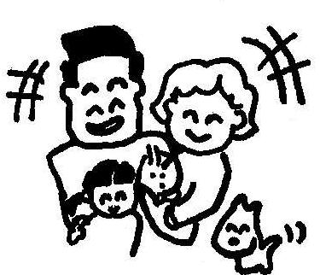
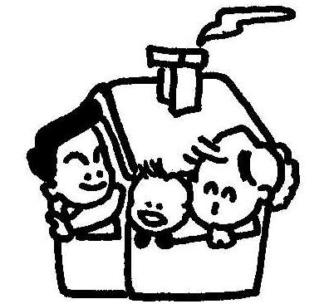
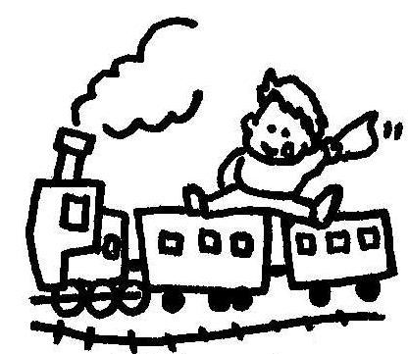

１k㎡あたり11.6人 | １世帯あたり2.1人 | 2.7日に１人 | 2.6日に１人
令和６年10月１日現在 | 令和６年10月１日現在 | 令和６年度136人 | 令和６年度143人

出生 | 死亡 | 結婚 | 離婚

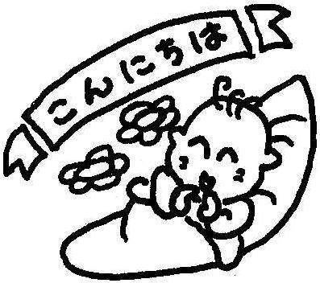

33.2日に１人 | 2.1日に１人 | 73日に１組 | 121.7日に１組
令和６年度11人 | 令和６年度170人 | 令和６年度５組 | 令和６年度３組

消防団員数 | 犯罪 | 交通事故 | 救急車出動件数

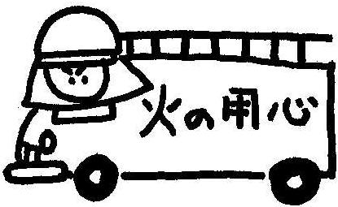
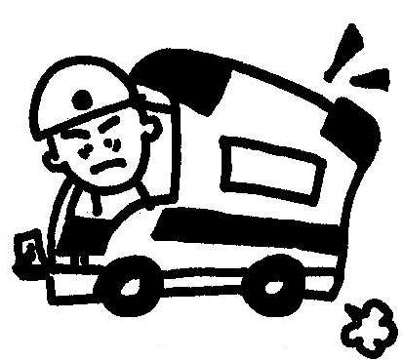

237人 | 45.62日に１件 | 2.5日に１件 | １日に１件
令和６年４月１日現在 | 令和６年８件 | 令和６年146件 | 令和６年371件

ゴミ収集量 | 観光客入込数 | 平均年齢 | 運転免許人口

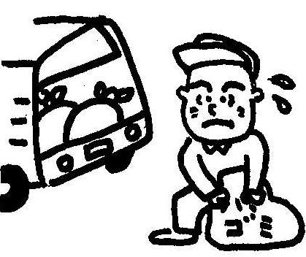
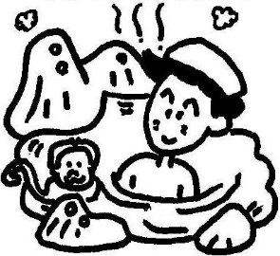

1日平均収集量4.1ｔ ※資源ごみを含む | １日に607人 | 60.44歳 | 4,066人
令和６年度1,497ｔ | 令和６年度221,776人 | 令和６年10月1日現在 | 令和６年３月31日現在

